토큰정보
대분류 | 구분 | 설명 | 선미야 예시 | 해피어타운 | 참고 이미지
토큰정보 | Name | NFT 프로젝트 이름 | Sunmiya Club Official | HAPPIER TOWN | 클레이튼스코프
 | Symbol | NFT 토큰 이름/단위 | MIYA | HAPPIER
오픈씨 | Slug | 오픈씨 컬렉션 url 맨 뒤에 붙는 값 | sunmiya-club-official

 | 로고 | 오픈씨 컬렉션 메인 프로필 사진 350*350 | https://lh3.googleusercontent.com/UEltltZRWTPLVS05D6KYdo18nEZ7Ba4n8rj_OlDh8mnM3_oWassvQ0VDCqCMHHMDe2MruYUVOHhu5MGBRk40Sg09C-M8z3IIZPD8=s130 |  | 오픈씨
 | featured image | 오픈씨 컬렉션 배경 사진 (모바일) 600*400 | https://lh3.googleusercontent.com/iEV2jEAl5AIrrluVZ5vqS3-maBriBACKDJd6s5B4JNnIQFx9xOgGHc5CL9Vl8ek5QcZhdFsLrmLsTCW6iRB2H5keqPVOs8eEdpPP=s300
 | 배너 | 오픈씨 컬렉션 배너 이미지 (pc) 1400*400 | https://lh3.googleusercontent.com/isGOT2tj3bEtBzegMzIQN076sOIkB3M15qLBylXUm91neIZwE7S6biba0tKEnhu4GmbHfovnMK2I4_zT6XHmZxHrTYOI8MKwuPo8hz4=h600
 | 컬렉션 소개 | 오픈씨 컬렉션 소개 텍스트 | You are invited to the new culture of K-POP within Metaverse, the world created by Sunmi and Fingerlabs. Sunmiya Club is the NFT (PFP) Project which is the first attempt with a female artist in domestic market. This project will issue 10,000 Klaytn-based PFPs, which are composed of community membership that the artist and NFT holders create together. Join Sunmi's journey in Metaverse, Enjoy the online and offline privileges for the community! 아티스트 선미와 FingerLabs가 함께 만드는 메타버스 속 새로운 K-POP의 문화로 초대합니다. 선미야클럽은 여성 아티스트로는 국내 처음으로 시도하는 NFT(PFP) 프로젝트 입니다. 이번 프로젝트는 클레이튼을 기반으로 총 1만개의 PFP를 발행하며, 아티스트와 NFT 홀더가 함께 만들어가는 커뮤니티 멤버십 형태로 구성됩니다. 메타버스에서 시작되는 아티스트 선미의 새로운 여정을 함께하고, 온-오프라인을 망라한 커뮤니티 특전도 누려 보세요!
 | 수수료 지갑 | 2차 거래 수수료 받을 지갑
 | 로열티 수수료 | 2차 거래 수수료 | 7.50% | 7.50%
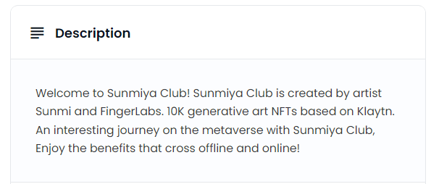
NFT 메타데이터 | NFT Name | 각 NFT의 이름 | Miya#0000
 | NFT description | 오픈씨에서 조회되는 description | Welcome to Sunmiya Club! Sunmiya Club is created by artist Sunmi and FingerLabs. 10K generative art NFTs based on Klaytn. An interesting journey on the metaverse with Sunmiya Club, Enjoy the benefits that cross offline and online! |  | 오픈씨

